信用交易
融资融券市场交易数据统计(2023-06-15)

标的证券 | 融资融券余额（亿元） | 融资余额（亿元） | 融券余额（亿元） | 融资买入额（亿元） | 融资融券规模变化（亿元） | 融资余额增幅(‰) | 融券余额增幅(%)
统计数据 | 16,038.31 | 15,098.18 | 938.07 | 796.53 | 9.05 | -0.49 | 1.79
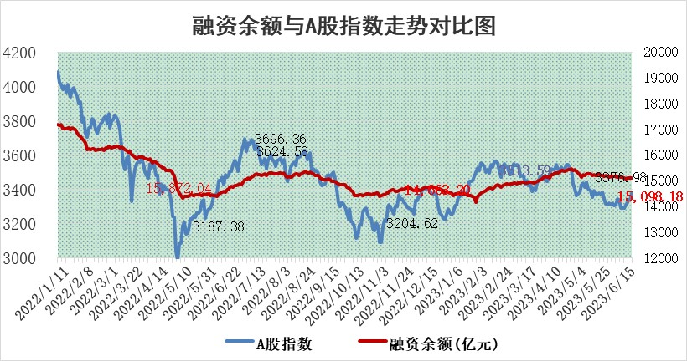

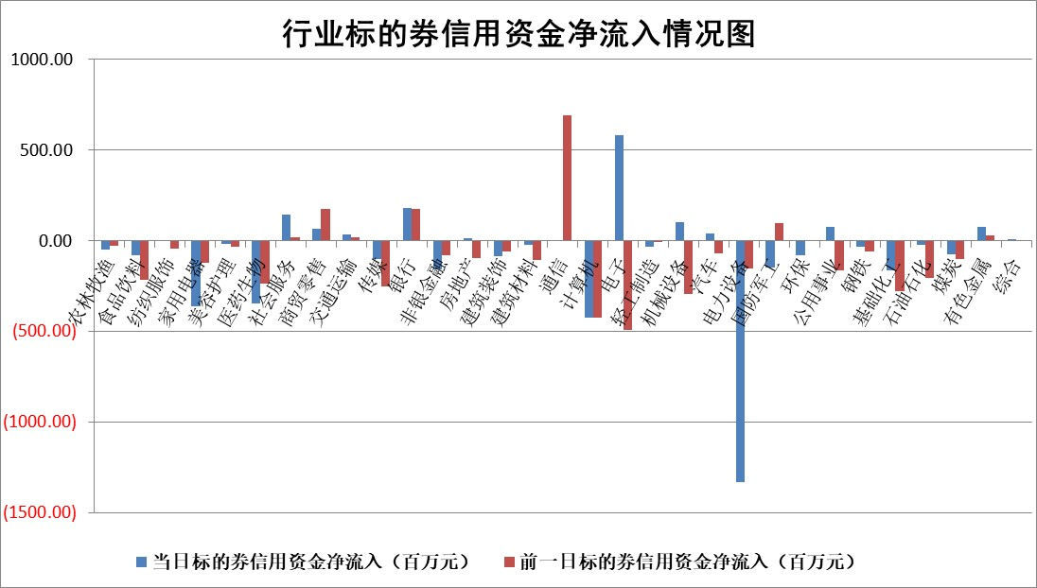

标的基金代码 | 标的基金简称 | 融资余额/市值(%) | 融资余额增幅(%) | 融资买入额/成交金额(%) | （融资余额净增额-融券余额净增额）/市值(‱) | 融券余额降幅(%) | ABS[（融资余额净增额-融券余额净增额）/市值净增额-1](%)
159902 | 华夏中小板ETF | 0.00 | 0.00 | 0.00 | 0.00 | 0.00 | 100.00
159915 | 易方达创业板ETF | 2.07 | -16.38 | 52427.33 | -43.12 | -21.07 | 90.60
159919 | 嘉实沪深300ETF | 4.53 | -0.30 | 0.25 | -0.36 | 14.11 | 100.26
159920 | 华夏恒生ETF | 63.39 | -0.10 | 5.11 | -6.24 | -1.86 | 58.04
159922 | 嘉实中证500ETF | 0.71 | -1.55 | 3805.47 | -11.14 | -2.19 | 106.55
159925 | 南方沪深300ETF | 0.05 | -7.54 | 0.01 | -0.41 | 0.00 | 100.28
159928 | 消费ETF | 0.82 | 1.53 | 5.18 | 0.82 | -4.75 | 99.48
159934 | 易方达黄金ETF | 372.64 | -0.52 | 13.65 | -196.44 | 0.00 | 244.15
159939 | 全指信息技术ETF | 0.50 | -14.20 | 182.47 | -8.04 | 0.82 | 94.10
159940 | 全指金融地产ETF | 0.13 | -1.15 | 0.00 | -0.15 | 0.00 | 101.35
159995 | 半导体芯片ETF | 2.15 | 1.21 | 282.65 | 4.80 | 7.63 | 155.45
159997 | 天弘中证电子ETF | 1.78 | -3.58 | 1.01 | -6.46 | 0.60 | 89.26
159998 | 天弘中证计算机主题ETF | 0.38 | 3.38 | 0.33 | 2.02 | 2.33 | 111.08
510050 | 华夏上证50ETF | 9.80 | -0.32 | 117.92 | -4.89 | -10.03 | 104.08
510180 | 华安上证180ETF | 0.50 | -0.04 | 1.72 | 0.09 | 9.01 | 99.92
510880 | 华泰柏瑞红利ETF | 0.30 | 2.93 | 1.93 | 1.31 | 11.79 | 95.78
510900 | 易方达恒生H股ETF | 91.22 | -0.21 | 2.84 | -19.41 | 0.00 | 107.90
511010 | 5年期国债ETF | 0.00 | 0.00 | 0.00 | 0.00 | 0.00 | 100.00
511380 | 可转债及可交换债券ETF | 6.81 | 0.24 | 3.87 | 1.65 | 0.00 | 98.86
512000 | 全指证券ETF | 6.63 | -0.96 | 17.27 | -7.05 | -1.72 | 105.00
512010 | 沪深300医药卫生ETF | 3.83 | -1.13 | 72.15 | -5.14 | -5.33 | 103.87
512070 | 沪深300非银ETF | 1.90 | 0.01 | 236.35 | 0.34 | 3.04 | 99.69
512400 | 南方中证申万有色金属ETF | 1.30 | 2.18 | 0.70 | -0.05 | -8.12 | 100.02
512580 | 广发中证环保产业ETF | 0.97 | -1.85 | 0.20 | -3.68 | -4.28 | 101.04
512660 | 国泰中证军工ETF | 2.71 | -3.48 | 15.22 | -7.72 | 5.48 | 104.33
512800 | 华宝中证银行ETF | 14.06 | 0.57 | 1.64 | 11.80 | 12.90 | 25.50
512980 | 广发中证传媒ETF | 0.80 | -8.65 | 427.92 | -7.41 | 0.63 | 87.82
515030 | 华夏中证新能源汽车ETF | 2.29 | -3.90 | 29.83 | -11.50 | -5.07 | 103.14
515050 | 华夏中证5G通信主题ETF | 0.95 | -1.51 | 3.10 | -1.26 | 1.36 | 92.37
515070 | 华夏中证人工智能ETF | 2.00 | -0.88 | 3.28 | -1.53 | 0.91 | 96.77
标的股票比较指标 |  | 融资余额/流通A股市值(%) | 融资余额增幅(%) | 融资买入额/成交金额(%) | （融资余额净增额-融券余额净增额）/流通A股市值(‱) | 融券余额降幅(%) | ABS[（融资余额净增额-融券余额净增额）/流通A股市值净增额-1](%)
前十名标的个股 |  | 仁东控股 | 兆讯传媒 | 春立医疗 | 迅捷兴 | 恒宝股份 | 万得凯
 |  | 永信至诚 | 双环传动 | 民生银行 | 步科股份 | 粤传媒 | 浙江恒威
 |  | 莱茵生物 | 长光华芯 | 保立佳 | 一博科技 | 翔楼新材 | 山科智能
 |  | 全柴动力 | 迅捷兴 | 广日股份 | 双环传动 | 贤丰控股 | 鸿博股份
 |  | 大立科技 | 杭叉集团 | 统联精密 | 兆讯传媒 | 平潭发展 | 华胜天成
 |  | 万得凯 | 毕得医药 | 包钢股份 | 雅创电子 | 盟升电子 | 保立佳
 |  | 海兰信 | 步科股份 | 近岸蛋白 | 蕾奥规划 | 世华科技 | 蕾奥规划
 |  | 晨鸣纸业 | 三维天地 | 三元生物 | 腾景科技 | 新北洋 | 北方国际
 |  | 司尔特 | 禾川科技 | 龙元建设 | 德固特 | 硕贝德 | 致远新能
 |  | 亚通股份 | 新点软件 | 尖峰集团 | 浙江恒威 | 金龙汽车 | 安旭生物
后十名标的个股 |  | 哈工智能 | 科达利 | 浙商银行 | 百胜智能 | 大众交通 | 华特气体
 |  | 正邦科技 | 开普云 | 金圆股份 | 东田微 | 中核科技 | 华媒控股
 |  | 美好置业 | 普冉股份 | 麦捷科技 | 三孚新科 | 华统股份 | 春立医疗
 |  | 宋都股份 | 中国科传 | 金科股份 | 新国都 | 国新文化 | 华灿光电
 |  | 中天金融 | 吉比特 | 天沃科技 | 联合化学 | 北辰实业 | 联合光电
 |  | 华铁股份 | 迪生力 | 华神科技 | 远翔新材 | 天玑科技 | 信科移动
 |  | 阳光城 | 东田微 | 哈工智能 | 奥雅股份 | 百诚医药 | 药易购 | ;
 |  | 紫鑫药业 | 新国都 | 正邦科技 | 维海德 | 嘉必优 | 中文在线
 |  | 中国中期 | 远翔新材 | 美好置业 | 深水规院 | 东软载波 | 绿岛风
 |  | 庞大集团 | 新产业 | 宋都股份 | 普冉股份 | 炬芯科技 | 天源环保
说明：1.以上普通交易数据和信用交易数据皆以交易日收盘后数据为基准；2.上述标的证券总数据只计算标的证券市场总数据，不包括从标的证券中调出去标的证券数据，所以与交易所公布的总值略有不同； 3.上述行业采用申万一级行业分类；4.以上标的基金和标的个股中比较的6个指标值中：前5个（从左至右）为正向指标，值越大排名越靠前；第6个为逆向指标，值越小，排名越靠前；5.第6个指标中ABS[]表示求绝对值，其主要用于考量信用资金相对净流入对股价相对净变化的贡献程度；6.数据来源：wind，交易所。

 | 证券代码 | 新增融资余额 | 融资买入额 | 融资买入增幅前10
远大智能 | 002689 | 28175353 | 42268582 | 199%
亚太股份 | 002284 | 21555247 | 34242865 | 82%
赛诺医疗 | 688108 | 72122899 | 101076547 | 78%
湖南发展 | 000722 | 66023557 | 137112987 | 75%
柘中股份 | 002346 | 14584119 | 36845980 | 58%
国城矿业 | 000688 | 24683149 | 48240585 | 54%
兆新股份 | 002256 | 1985058 | 4066269 | 52%
凯美特气 | 002549 | 33806472 | 61340055 | 52%
华昌达 | 300278 | 13474542 | 19303225 | 48%
新华联 | 000620 | 27311937 | 39201759 | 43%

 | 证券代码 | 新增融资余额 | 融资买入额 | 融资买入增幅前10
兔宝宝 | 002043 | 73310337 | 89923983 | 334%
捷昌驱动 | 603583 | 26026415 | 31686727 | 262%
湘财股份 | 600095 | 94196837 | 132280449 | 252%
中谷物流 | 603565 | 49103883 | 60098371 | 234%
中青宝 | 300052 | 24215352 | 31377809 | 98%
顾家家居 | 603816 | 138518545 | 188424210 | 78%
喜临门 | 603008 | 31503289 | 48351944 | 77%
财信发展 | 000838 | 10831830 | 17666790 | 74%
苏州银行 | 002966 | 10578096 | 19143736 | 72%
金诚信 | 603979 | 23858538 | 36098133 | 60%

